1 - Identification
Attention ! N'oubliez pas d'enregistrer régulièrement votre saisie !

FORMULAIRE PRESTATION DE SERVICE AGC ACF
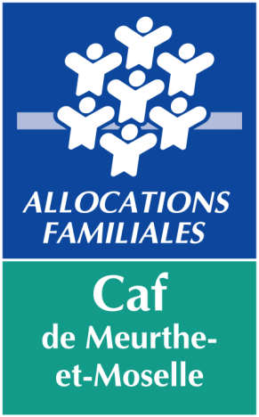
 |  | COMPTE DE RÉSULTAT |  | 2023

 | N° dossier SIAS

 | Nom du gestionnaire

 | Nom Prénom du représentant légal

 | Titre du représentant légal

 | Autre titre (le cas échéant)

 | Nom de l'équipement

 | Activité |  | Animation globale et coordination animation collective familles
Gestionnaire :

Adresse :

 | Code Postal : |  |  | Commune :

Tél : |  |  |  | Fax :

E-mail :

Équipement :

Adresse :

 | Code Postal : |  |  | Commune :

Tél : |  |  |  | Fax :

E-mail :

Nom du correspondant de l'équipement :

Tél : |  |  |  | Fax :

E-mail :

 | Ce dossier comportant l'ensemble des onglets est à retourner :
 | - par mail à l'adresse suivante
 | afc@caf54.caf.fr
 | ou
 | - par courrier postal à l'adresse suivante
 | Caisse d'Allocations Familiales de Meurthe-et-Moselle
 | Pôle des Aides Financières Collectives
 | TSA 60868 54011 NANCY CEDEX

 | Dossier à nous retourner avant le : |  |  | 2024-03-31

Un dossier incomplet allonge le traitement et entraîne donc un retard dans le paiement de la prestation de service.

 | Si vous rencontrez des difficultés pour renseigner ou compléter ce formulaire, vous pouvez contacter :

 | Pôle des Aides Financières Collectives
 | par téléphone au 03.83.28.99.57
 | par courriel à afc@caf54.caf.fr

N° dossier | 0
Année | 2023
Gestionnaire | 0
Equipement | 0
Commune | 0
Nature de l'aide | PS AGC ACF
Type de pièce | Formulaire national REEL

6 - Attestation Caf
Attention ! N'oubliez pas d'enregistrer régulièrement votre saisie !


 | FORMULAIRE DE PRESTATION DE SERVICE AGC ACF
 | COMPTE DE RESULTAT 2023

 | Cette fiche est à éditer et à transmettre à la Caf, une fois signée et datée par le représentant légal de la structure ou son délégataire (si vous n'utilisez pas la signature scannée), par mail ou par courrier. Elle permet d'attester de l'exactitude de l'ensemble des informations contenues dans ce document transmis à la Caf.

 | Attestation des données transmises à la CAF

 | IDENTIFICATION

 | Gestionnaire | Nom | 0

 |  | Adresse | 0

 |  | Code postal | 0

 |  | Commune | 0

 | Equipement | Nom | 0

 |  | Adresse | 0

 |  | Code postal | 0

 |  | Commune | 0

 | Représentant légal
 |  | Nom du responsable légal | 0

 |  | Titre | 0

 | Je soussignée ______________________________________ agissant en qualité de ___________________________________de l'équipement Centre social "_______________________________" à ______________________________________ certife EXACTS les renseignements indiqués dans l'ensemble du document .

 | à |  |  | Le

 | Signature manuscrite du représentant légal ou de son délégataire* * signature précédée de la mention "par délégation"

